상품제안서
UV 3단 완자동 양우산 | 상품코드: S36919

 |  |  |  |  |  |  | 02-713-8555 | www.synergygift.co.kr
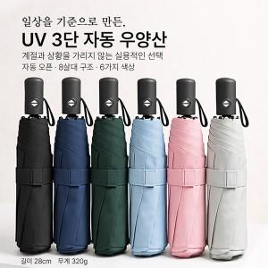

【상세/제작정보】 | <p><span style="font-size: 14pt;">＊ 기본OPP 포장</span></p>

【인쇄/포장옵션】 | 손잡이레이저 / OPP(비닐)

【공급단가】 | 수량 | 100~ | 300~ | 500~ | 1,000~ | 3,000~
*VAT별도 | 단가 | 4,550원 | 4,440원 | 4,300원 | 4,090원 | 3,950원

【상품 URL】 | https://www.synergygift.co.kr:443/src/goods_detail.php?gdno=36919

